계산과정
해당공간이 일반부지 라면
 |  |  |  | 일사량
 |  |  |  | (kWh/m2/day) |  |  |  |  |  |  | 원/m^(2)
CTP_KOR_NM | SIG_KOR_NM | 위도 | 경도 | F2012_avg |  |  | 부지구분 | 이론적잠재량 | 지리적제약 | 기술적잠재량 | 공시지가 | LCOE | SMPREC | 규제요인 | 시장잠재량
해당공간이 건물 이라면
경기도 | 수원시 | 38.60020000000 | 128.34340000000 | 2.25960000000 |  |  | 일반부지 | 8247.54 | n | 549.836 | 22500 | 69.81 | 186.5 | n | 549.836
 |  |  |  |  |  |  | 건물 | 8247.54 | n | 412.377 | 22500 |  | 186.5 | n | 0

변수명 | 수치 | 단위 | 비고
day_to_year | 365 | day/year | 상수
area | 10 | m2 | 해당 데이터가 차지하는 면적 (격자의 면적)
kWh_to_TWh | 0.000000001 | 단위변환 | 상수
모듈 효율 | 0.2 | ratio | 모듈 효율

 | 일반부지 | 건물
부지대비 모듈면적 | 0.33 | 0.25 | ratio | 부지 대비 모듈 면적
환산소요 면적 | 14.90 | 19.80 | m2/kW | 용량 대비 면적
CAPEX | 1366000 | 1719843 | 원/kW
OPEX | 20490 | 25798 | 원/kW/년
SMP | 131.1 | 131.1 | 원/kWh | 5년 평균
REC 가중치 | 1 | 1
REC | 55.4 | 55.4 | 원/kWh | 5년 평균
할인율 (r) | 0.045 | 0.045 | ratio
설비수명 (n) | 20.0 | 20.0 | 년
토지임대 | 0.05 | 0.05 | ratio | 연간 공시지가의 5%
효율감소율 (d) | 0.008 | 0.008 | ratio | 매년 효율0.8%씩 감소

 | 1241998.760 |  | 186.56082347
 | 6657.340

1 | 1/(1+r)^(1) | 0.95694 |  | 1 | (1-d)^(1) | 0.992 | (1-d)^(1)/(1+r)^(1) | 0.949
2 | 1/(1+r)^(2) | 0.91573 |  | 2 | (1-d)^(2) | 0.984 | (1-d)^(2)/(1+r)^(2) | 0.901
3 | 1/(1+r)^(3) | 0.87630 |  | 3 | (1-d)^(3) | 0.976 | (1-d)^(3)/(1+r)^(3) | 0.855
4 | 1/(1+r)^(4) | 0.83856 |  | 4 | (1-d)^(4) | 0.968 | (1-d)^(4)/(1+r)^(4) | 0.812
5 | 1/(1+r)^(5) | 0.80245 |  | 5 | (1-d)^(5) | 0.961 | (1-d)^(5)/(1+r)^(5) | 0.771
6 | 1/(1+r)^(6) | 0.76790 |  | 6 | (1-d)^(6) | 0.953 | (1-d)^(6)/(1+r)^(6) | 0.732
7 | 1/(1+r)^(7) | 0.73483 |  | 7 | (1-d)^(7) | 0.945 | (1-d)^(7)/(1+r)^(7) | 0.695
8 | 1/(1+r)^(8) | 0.70319 |  | 8 | (1-d)^(8) | 0.938 | (1-d)^(8)/(1+r)^(8) | 0.659
9 | 1/(1+r)^(9) | 0.67290 |  | 9 | (1-d)^(9) | 0.930 | (1-d)^(9)/(1+r)^(9) | 0.626
10 | 1/(1+r)^(10) | 0.64393 |  | 10 | (1-d)^(10) | 0.923 | (1-d)^(10)/(1+r)^(10) | 0.594
11 | 1/(1+r)^(11) | 0.61620 |  | 11 | (1-d)^(11) | 0.915 | (1-d)^(11)/(1+r)^(11) | 0.564
12 | 1/(1+r)^(12) | 0.58966 |  | 12 | (1-d)^(12) | 0.908 | (1-d)^(12)/(1+r)^(12) | 0.535
13 | 1/(1+r)^(13) | 0.56427 |  | 13 | (1-d)^(13) | 0.901 | (1-d)^(13)/(1+r)^(13) | 0.508
14 | 1/(1+r)^(14) | 0.53997 |  | 14 | (1-d)^(14) | 0.894 | (1-d)^(14)/(1+r)^(14) | 0.483
15 | 1/(1+r)^(15) | 0.51672 |  | 15 | (1-d)^(15) | 0.886 | (1-d)^(15)/(1+r)^(15) | 0.458
16 | 1/(1+r)^(16) | 0.49447 |  | 16 | (1-d)^(16) | 0.879 | (1-d)^(16)/(1+r)^(16) | 0.435
17 | 1/(1+r)^(17) | 0.47318 |  | 17 | (1-d)^(17) | 0.872 | (1-d)^(17)/(1+r)^(17) | 0.413
18 | 1/(1+r)^(18) | 0.45280 |  | 18 | (1-d)^(18) | 0.865 | (1-d)^(18)/(1+r)^(18) | 0.392
19 | 1/(1+r)^(19) | 0.43330 |  | 19 | (1-d)^(19) | 0.858 | (1-d)^(19)/(1+r)^(19) | 0.372
20 | 1/(1+r)^(20) | 0.41464 |  | 20 | (1-d)^(20) | 0.852 | (1-d)^(20)/(1+r)^(20) | 0.353
 |  | 13.00794 |  |  |  |  |  | 12.108

데이터
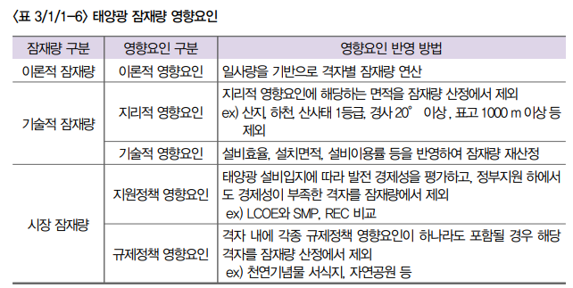
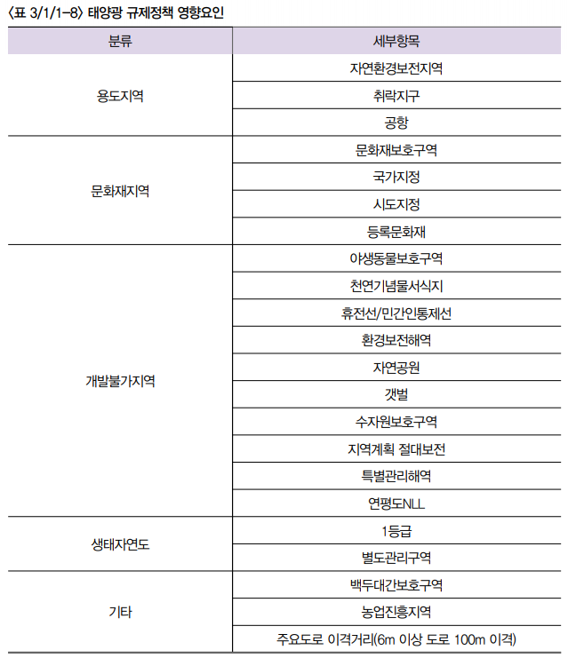
휘문 박사님께서 만들어주셔야할 테이블
CTP_KOR_NM | SIG_KOR_NM | 위도 | 경도 | F2012_avg | F2013_avg | F2014_avg | F2015_avg | F2016_avg | F2017_avg | F2018_avg | F2019_avg | 기술적제약 | 공시지가(원/m2)
강원특별자치도 | 고성군 | 38.60020000000 | 128.34340000000 | 2.25960000000 | 2.25960000000 | 2.25960000000 | 2.25960000000 | 2.25960000000 | 2.25960000000 | 2.25960000000 | 2.25960000000 | O | 100원
보간 | 보간 | 보간 | 보간 | 보간 | 보간 | 보간 | 보간 | 보간 | 보간 | 보간 | 보간 | O | 200원
보간 | 보간 | 보간 | 보간 | 보간 | 보간 | 보간 | 보간 | 보간 | 보간 | 보간 | 보간 | X | 40원
보간 | 보간 | 보간 | 보간 | 보간 | 보간 | 보간 | 보간 | 보간 | 보간 | 보간 | 보간 | X | 50원
보간 | 보간 | 보간 | 보간 | 보간 | 보간 | 보간 | 보간 | 보간 | 보간 | 보간 | 보간 | X | 100원
강원특별자치도 | 고성군 | 38.57370000000 | 128.34330000000 | 2.21200000000 | 2.21200000000 | 2.21200000000 | 2.21200000000 | 2.21200000000 | 2.21200000000 | 2.21200000000 | 2.21200000000 | O | 200원
보간 | 보간 | 보간 | 보간 | 보간 | 보간 | 보간 | 보간 | 보간 | 보간 | 보간 | 보간 | O | 40원
보간 | 보간 | 보간 | 보간 | 보간 | 보간 | 보간 | 보간 | 보간 | 보간 | 보간 | 보간 | X | 50원
보간 | 보간 | 보간 | 보간 | 보간 | 보간 | 보간 | 보간 | 보간 | 보간 | 보간 | 보간 | X | 100원
보간 | 보간 | 보간 | 보간 | 보간 | 보간 | 보간 | 보간 | 보간 | 보간 | 보간 | 보간 | X | 200원
강원특별자치도 | 고성군 | 38.57370000000 | 128.36720000000 | 2.28870000000 | 2.28870000000 | 2.28870000000 | 2.28870000000 | 2.28870000000 | 2.28870000000 | 2.28870000000 | 2.28870000000 | O | 40원

승호가 만들어 드릴 테이블
CTP_KOR_NM | SIG_KOR_NM | 위도 | 경도 | 이론적잠재량 | 기술적잠재량 | 시장잠재량
강원특별자치도 | 고성군 | 38.60020000000 | 128.34340000000
보간 | 보간 | 보간 | 보간
보간 | 보간 | 보간 | 보간
보간 | 보간 | 보간 | 보간
보간 | 보간 | 보간 | 보간
강원특별자치도 | 고성군 | 38.57370000000 | 128.34330000000
보간 | 보간 | 보간 | 보간
보간 | 보간 | 보간 | 보간
보간 | 보간 | 보간 | 보간
보간 | 보간 | 보간 | 보간
강원특별자치도 | 고성군 | 38.57370000000 | 128.36720000000

REC가중치
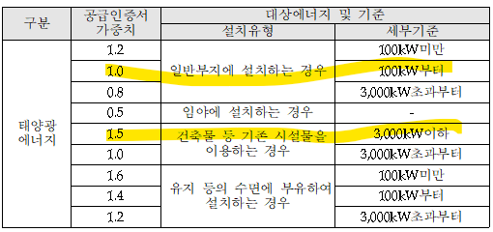
공급인증서 발급 및 거래시장 운영에 관한 규칙 개정 전문
https://rps.energy.or.kr/login2.do
위 홈피에서 관계법령

부지 대비 모듈 면적
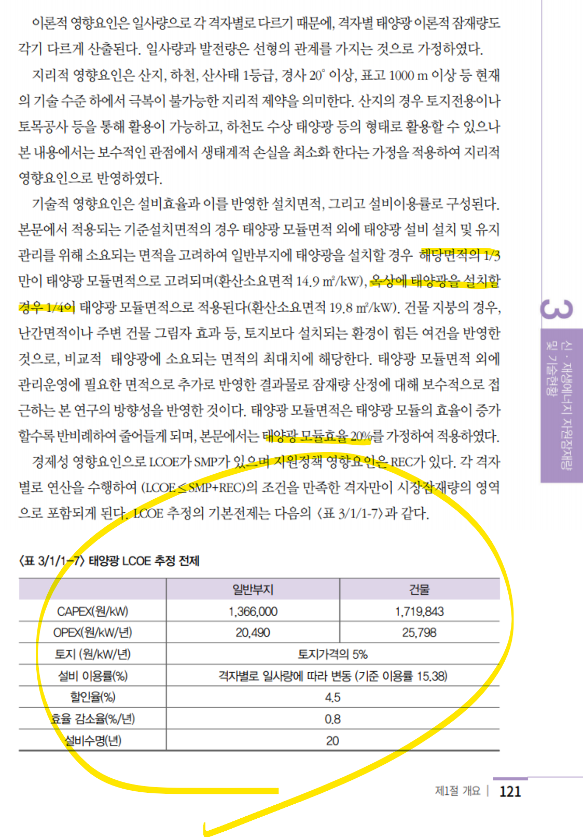
출처: 한국에너지공단, 신재생에너지백서(2020)

선행연구 잠재량
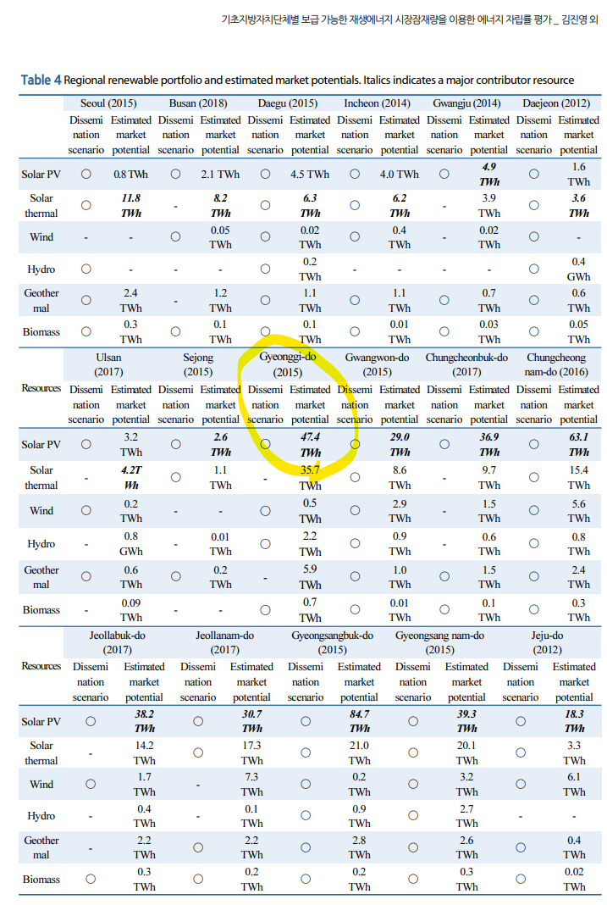
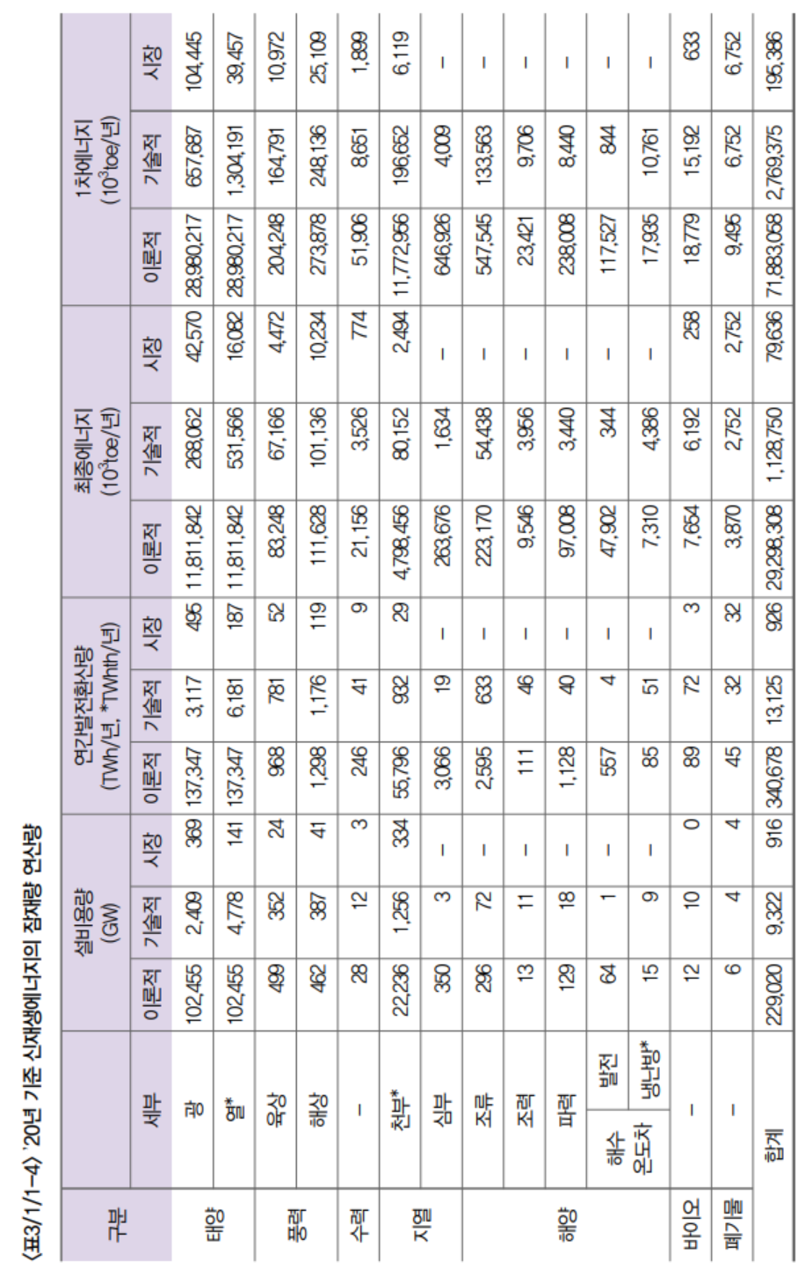
 |  | TWh | TWh
 |  |  | https://kier-solar.org/user/potential/energy
 |  | 에기연 일사량 데이터 기반 (2019) | 에기연 홈페이지 | 재생에너지 백서 (2020) | 경기연
경기도 | 이론적잠재량 | 1354 |  |  | X
경기도 | 기술잠재량 |  | 282 |  | 282
경기도 | 시장잠재량 |  |  | 36 | 36

전국 | 이론적잠재량 |  |  | 137347
전국 | 기술잠재량 |  |  | 3117
전국 | 시장잠재량 |  |  | 495

정의 및 규제
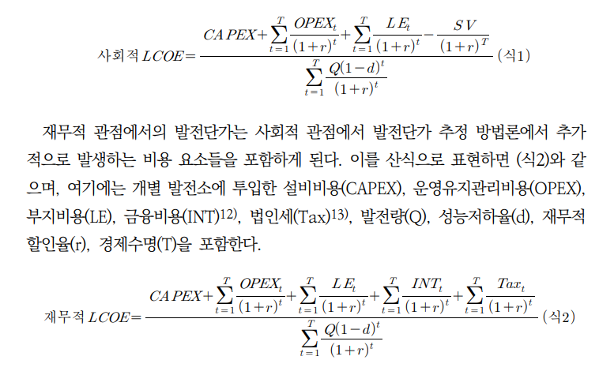
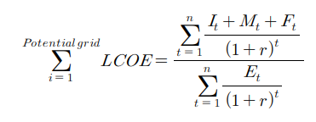
신재생에너지백서 (2020)
김진영 외 (2019) 기초지방자치단체별 보급 가능한 재생에너지 시장잠재량을 이용한 에너지 자립률 평가
(수식) 에경연 LCOE 보고서 27페이지

